КОНТАКТЫ
Велес Композит - производитель и надежный поставщик композитных строительных материалов

Будем рады видеть Вас в одном из наших филиалов:

Стеклопластиковая арматура
603079, Нижний Новгород, ул. Бекетова, 78 (831) 417-43-72 (опт) (831) 291-39-89 (розница) | http://vlcnn.ru/
 | info@vlcnn.ru
 | СКЛАД
 |  | Розница

Сетка базальтовая
Сетка стеклопластиковая
Нижний Новгород, ул. Юлиуса Фучика, 6А, (территория САНТЕХКОМПЛЕКТ)
 | СКЛАД
 | ОПТ | Розница

Фибра
Гибкие связи
Фиксаторы арматуры
Нижегородская область г. Перевоз ул. Красная Звезда, д.9 | ПРОИЗВОДСТВО
 | СКЛАД
 | ОПТ | Розница

Вся продукция сертифицирована.

АРМАТУРА
Главное меню
Следующий раздел
Прайс - лист на арматуру композитную |  |  |  |  | Сравнительные цены металлической арматуры
Диаметр, мм | Масса | Цена за метр |  |  | Диаметр, мм | Масса 1 метра, кг | Метров в 1 тонне | Цена, руб.
ГОСТ 31938-12 | Вес 1 метра, кг |  |  |  | (Арматура AIII)
Подробнее тут
 |  | до | свыше | ОПТОВИКАМ, ПРИ ЗАКАЗЕ ОТ | сталь 35ГС ГОСТ 5782-82 |  |  | 1 тонна | 1 метр
 |  | 1000 м | 1000 м | 10 000 п.м.
АСК-4 | 0.025 | 4.70 | 4.30 | 4.00 | 6-А-III | 0.222 | 4504 | 39,000.00 | 8.66
АСК-4 ГОСТ | 0.03 | 5.50 | 5.00 | 4.70 | 8-А-III | 0.395 | 2531 | 39,000.00 | 15.41

АСК-6 | 0.055 | 8.00 | 7.70 | 7.30 | 8-А-III | 0.395 | 2531 | 39,000.00 | 15.41
АСК-6 ГОСТ | 0.06 | 9.00 | 8.50 | 8.00 | 10-А-III | 0.63 | 1620 | 39,000.00 | 24.07
АСК-6 эконом | 0.04 | 7.00 | 6.20 | 5.50 | 8-А-III | 0.395 | 2531 | 39,000.00 | 15.41

АСК-8 | 0.075 | 12.20 | 11.60 | 11.20 | 10-А-III | 0.63 | 1620 | 39,000.00 | 24.07
АСК-8 ГОСТ | 0.083 | 13.20 | 12.80 | 12.30 | 12-А-III | 0.888 | 1126 | 39,000.00 | 34.64
АСК-8 эконом | 0.065 | 11.00 | 10.50 | 9.80 | 10-А-III | 0.63 | 1620 | 39,000.00 | 24.07

АСК-10 | 0.11 | 18.20 | 17.50 | 16.90 | 12-А-III | 0.888 | 1126 | 39,000.00 | 34.64
АСК-10 ГОСТ | 0.135 | 19.50 | 19.00 | 18.50 | 14-А-III | 1.21 | 826 | 39,000.00 | 47.22
АСК-10 эконом | 0.095 | 16.50 | 15.50 | 14.50 | 12-А-III | 0.888 | 1126 | 39,000.00 | 34.64
 |  |  |  |  |  |  |  | 0.00
АСК-12 | 0.19 | 26.00 | 25.00 | 24.00 | 14-А-III | 1.21 | 826 | 39,000.00 | 47.22
АСК-12 ГОСТ | 0.21 | 31.00 | 30.00 | 29.00 | 16-А-III | 1.58 | 633 | 39,000.00 | 61.61
АСК-12 эконом | 0.15 | 25.00 | 24.00 | 22.00 | 14-А-III | 1.21 | 826 | 39,000.00 | 47.22

АСК-14 | 0.21 | 39.00 | 37.50 | 36.00 | 18-А-III | 2 | 500 | 39,000.00 | 78.00
АСК-14 ГОСТ | 0.28 | 45.00 | 44.00 | 43.00 | 18-А-III | 2 | 500 | 39,000.00 | 78.00

Цены на арматуру диаметром 16 - 32 рассчитываются по запросу.
Цены указанны в рублях.

ФИКСАТОРЫ
Главное меню
Следующий раздел
Описание | Применение | Наименование и кол-во штук в упаковке | Цена за 1 шт |  |  | Расход на 1 кв.метр
 |  |  | от1 шт. | от 5000шт. | от 20 000 шт.
Фиксатор арматуры "Звездочка"
 | Используется для создания защитного слоя как в вертикальных, так и горизонтальных плоскостях. Специальный тип замка помогает надежно закрепить фиксатор на арматурных прутьях. Применяется с арматурой диаметром от 4 до 20 мм. | Фиксатор звездочка 25 (1000 шт) | 1,50 руб | 1,30 руб | 0,95 руб | от 4-6
Подробнее тут
 |  | Фиксатор звездочка 30 (1000 шт) | 2,00 руб | 1,70 руб | 1,40 руб | от 4-6
 |  | Фиксатор звездочка 35 (1000 шт) | 2,30 руб | 2,00 руб | 1,65 руб | от 4-6
 |  | Фиксатор звездочка 50 (250 шт) | 4,00 руб | 3,30 руб | 2,70 руб | от 4-6
Фиксатор арматуры "Стульчик"
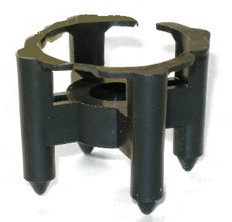 | Предназначен для формирования защитного слоя в горизонтальной плоскости. Он позволяет более точно рассредоточить арматуру в бетоне, и создать защитный слой, необходимый для длительной эксплуатации. Применяется с арматурой диаметром от 4 до 14 мм | Фиксатор Стульчик 20 (1800 шт) | 1,50 руб | 1,20 руб | 0,90 руб | от 4
 |  | Фиксатор Стульчик 25 (1000 шт) | 1,50 руб | 1,20 руб | 0,95 руб | от 4
 |  | Фиксатор Стульчик 30 (1000шт) | 1,50 руб | 1,20 руб | 1,00 руб
 |  | Фиксатор Стульчик 35 (1000шт) | 1,60 руб | 1,30 руб | 1,05 руб
 |  | Фиксатор Стульчик 40 (1000шт) | 1,60 руб | 1,30 руб | 1,10 руб | от 4
Фиксатор арматуры "Кубик"
 | Универсальная потолочная опора. Благодаря его форме, кубики можно складывать друг с другом для получения увеличенного защитного слоя. Для применения на сыпучих грунтах и на гидроизоляции используется специальная подставка. | Фиксатор кубик 35/40/45/50 (1,6 толщина стенки) 250шт | 3,50 руб | 2,6 руб | 2,10 руб | от 4
 |  | Фиксатор кубик 60/70/80 (2,4 толщина стенки) 200шт | 5,00 руб | 2,60 руб | 2,10 руб | от 4
Фиксатор арматуры "Колесо"
 | Предназначен для формирования защитного слоя в вертикальных плоскостях. Обладают пятью ребрами жесткости. | Фиксатор колесо 6/30 (1000 шт) | 1,50 руб | 1,20 руб | 0,95 руб | от 5-6
Фиксатор арматуры "Стойка"
 | Разработан для изготовления перекрытий и обеспечения защитного слоя в горизонтальных поверхностях. Преимущество фиксатора "Стойка" - хорошая фиксация рабочего слоя. Используется при этом арматура диаметром до 18мм. | Фиксатор стойка ,защитный слой 10,15,20,25 (1000 шт) | 1,50 руб | 1,20 руб | 0,95 руб | от 4
"Опора для сыпучих грунтов"
 | Предназначается для увеличения площади опоры всех универсальных фиксаторов - стоек и опор. | Фиксатор опора для сыпучих грунтов (600 шт) | 2,70 руб | 2,20 руб | 1,90 руб | от 4
Вязальная проволока
 | Вязальная проволока продается бухтами, мотками, является расходным материалом для техпроцессов, сырьем многих отраслей промышленности. Сетки, крепеж, ограждающие конструкции, пружины из этого материала используются повсеместно. | Вязальная проволока | 100 руб/1 кг
Хомуты
 | Нейлоновые пластиковые хомуты (кабельные стяжки) значительно облегчают вязку арматуры. В зависимости от диаметра арматуры можно выбрать удобный размер (размеры указаны в миллиметрах) нейлоновых хомутов, чтобы максимально сократить время вязки. | Хомут (100 шт) | 100 руб/уп

СЕТКА КЛАДОЧНАЯ
Главное меню
Следующий раздел
Стеклопластиковая сетка
Диаметр прутка | Размер ячейки
 | Розничные цены |  |  |  |  |  | Оптовые цены (покупка от 100 000)
 | 50*50 | 50*100 | 100*100 | 100*150 | 150*150 | 200*200 | 50*50 | 50*100 | 100*100 | 100*150 | 150*150 | 200*200
Подробнее тут
2,0мм | 65.00 ₽ | 53.00 ₽ | 43.00 ₽ |  |  |  | 54.00 ₽ | 48.00 ₽ | 36.50 ₽

2,5 мм | 80.00 ₽ | 67.00 ₽ | 54.00 ₽ | 47.00 ₽ | 40.00 ₽ | 37.00 ₽ | 72.00 ₽ | 53.00 ₽ | 44.00 ₽ | 37.00 ₽ | 35.00 ₽ | 30.00 ₽

3,0 мм | 120.00 ₽ | 95.00 ₽ | 76.00 ₽ | 68.00 ₽ | 58.00 ₽ | 55.00 ₽ | 105.00 ₽ | 85.00 ₽ | 63.00 ₽ | 53.00 ₽ | 50.00 ₽ | 45.00 ₽

3,5 мм | 155.00 ₽ | 120.00 ₽ | 100.00 ₽ | 82.00 ₽ | 76.00 ₽ | 60.00 ₽ | 135.00 ₽ | 100.00 ₽ | 85.00 ₽ | 66.00 ₽ | 60.00 ₽ | 50.00 ₽

4,0 мм | 185.00 ₽ | 165.00 ₽ | 115.00 ₽ | 90.00 ₽ | 80.00 ₽ | 65.00 ₽ | 165.00 ₽ | 130.00 ₽ | 100.00 ₽ | 70.00 ₽ | 65.00 ₽ | 55.00 ₽

Базальтовая сетка
 | Розничные цены |  |  |  |  |  | оптовые цены
 | 25*25 мм
1,2 мм | 80.00 ₽ |  |  |  |  |  | 65.00 ₽

СЕТКА вязаная
Главное меню
Следующий раздел
Сетка кладочная дорожная из АСК-6
 |  | ЦЕНА
ячейка | ед. изм. | до 1 000 кв.м. | от 1 000 кв.м.
200*200 | кв.м. | 150.00 ₽ | 130.00 ₽
150*150 | кв.м. | 175.00 ₽ | 160.00 ₽
100*100 | кв.м. | 240.00 ₽ | 220.00 ₽
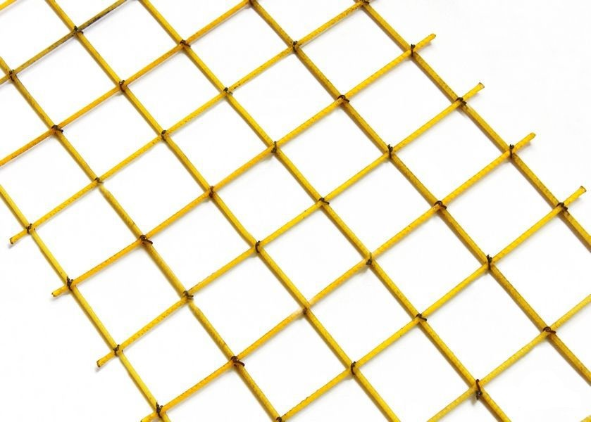
Подробнее тут
Сетка кладочная дорожная из АСК-8
 |  | ЦЕНА
ячейка | ед. изм. | до 1 000 кв.м. | от 1 000 кв.м.
200*200 | кв.м. | 195.00 ₽ | 170.00 ₽
150*150 | кв.м. | 245.00 ₽ | 220.00 ₽
100*100 | кв.м. | 360.00 ₽ | 330.00 ₽

Сетка кладочная дорожная из АСК-10
 |  | ЦЕНА
ячейка | ед. изм. | до 1 000 кв.м. | от 1 000 кв.м.
200*200 | кв.м. | 250.00 ₽ | 230.00 ₽

Цены указанны в рублях.

ГИБКИЕ СВЯЗИ
Главное меню
Гибкие связи из АСК -4
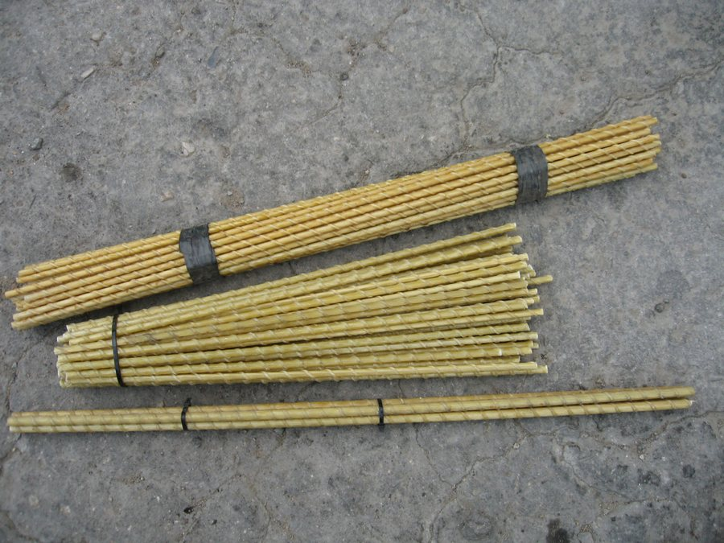
Следующий раздел
артикул | ед. изм. | цена за 1 шт
ГС-4-200 | мм | 1.40
ГС-4-300 | мм | 2.10
ГС-4-400 | мм | 2.80
Подробнее тут
Гибкие связи из АСК -6

артикул | ед. изм. | цена за 1 шт
ГС-6-200 | мм | 2.00
ГС-6-300 | мм | 3.00
ГС-6-400 | мм | 4.00

Гибкие связи из АСК -8

артикул | ед. изм. | цена за 1 шт
ГС-8-300 | мм | 4.20
ГС-8-400 | мм | 5.60
ГС-8-500 | мм | 7.00

Связки по 50 штук
Цены указанны в рублях.

ФИБРА
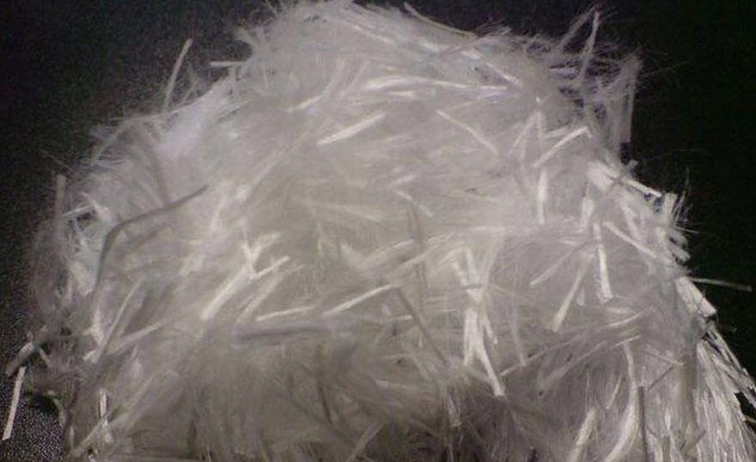
Главное меню
Следующий раздел
Фибра ровинговая | 90,00/1 кг | Линейная плотность 1200 | Длина 40 - 60 мм
Фибра ровинговая | 90,00/1 кг | Линейная плотность 2400 | Длина 40 - 60 мм
Подробнее тут
Цены указанны в рублях.

